상품제안서
코랄 에코 기프트세트 1호 | 상품코드: F22905

 |  |  |  |  |  |  | 02-412-0044 | www.easy1.co.kr
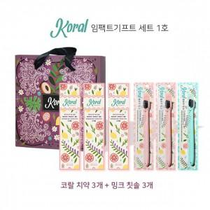

【상세/제작정보】 | 1카툰 14개

【인쇄/포장옵션】 | / 포장불가능

【공급단가】 | 수량 | 100~ | 300~ | 500~ | 1,000~ | 3,000~
*VAT별도 | 단가 | 26,870원 | 26,440원 | 25,800원 | 25,150원 | 24,720원

【상품 URL】 | http://www.easy1.co.kr/src/goods_detail.php?gdno=22905

